EJECUCIÓN
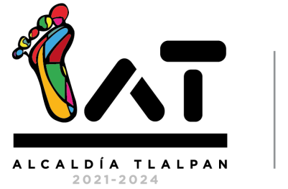

COORDINACIÓN DE DESARROLLO DE ACTIVIDADES DEPORTIVAS

Beneficiarios (Faciliatadores) del Programa Social "Cultivando Actividades Deportivas"

 |  | Octubre-Diciembre

Beneficiarios (Facilitadores)
 | Genero | Cantidad
 | Femenino | 36
 | Masculino | 35
 | Total | 71

